2026
 | Velkoobchodní ceník tvarovek z mědi a jejích slitin |  | GUTPRESS | uhlíková ocel |  | E195 (1.0034)
 | ATV Praha s.r.o.
 | Sobotecká 2359/3, 101 00 Praha 10 - Vinohrady
 | Tel.: 270 005 492, 602 374 230
 | IČ: 04023854, DIČ: CZ04023854
 | objednavky@atvpraha.cz, www.atvpraha.cz
K uvedeným cenám je účtováno DPH.
Platnost 2026 |  |  |  |  |  | Rabat % | Kurz EUR/CZK
Rabat : | Stanoven indivuálně |  |  |  |  | 10.00 | 25.00
Obrázek tvarovky pojmenování tvarovky | Rozměr tvarovky | Číslo výrobku | Kusů v sáčku | Kusů v krabici | BRUTTO EUR | NETTO EUR | NETTO CZK
(23000) Nátrubek
 | 12 x 12 | 230001212 | 10 | 180 | 1.57 | 1.41 | 35.33
 | 15 x 15 | 230001515 | 10 | 150 | 1.59 | 1.43 | 35.78
 | 18 x 18 | 230001818 | 10 | 120 | 1.66 | 1.49 | 37.35
 | 22 x 22 | 230002222 | 10 | 80 | 1.83 | 1.65 | 41.18
 | 28 x 28 | 230002828 | 10 | 50 | 2.40 | 2.16 | 54.00
 | 35 x 35 | 230003535 | 4 | 24 | 3.78 | 3.40 | 85.05
 | 42 x 42 | 230004242 | 2 | 20 | 5.04 | 4.54 | 113.40
 | 54 x 54 | 230005454 | 2 | 12 | 6.04 | 5.44 | 135.90
 | 66,7 x 66,7 | 230006666 | 1 | 3 | 15.55 | 14.00 | 349.88
 | 76,1 x 76,1 | 230007676 | 1 | 3 | 20.85 | 18.77 | 469.13
 | 88,9 x 88,9 | 230008888 | 1 | 2 | 26.52 | 23.87 | 596.70
 | 108 x 108 | 2300108108 | 1 | 1 | 35.46 | 31.91 | 797.85
(23040) Nátrubek přesuvný
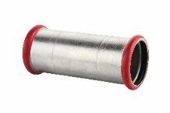
 | 15 x 15 | 230401515 | 10 | 100 | 2.10 | 1.89 | 47.25
 | 18 x 18 | 230401818 | 10 | 60 | 2.62 | 2.36 | 58.95
 | 22 x 22 | 230402222 | 10 | 50 | 2.88 | 2.59 | 64.80
 | 28 x 28 | 230402828 | 10 | 30 | 3.68 | 3.31 | 82.80
 | 35 x 35 | 230403535 | 10 | 20 | 5.46 | 4.91 | 122.85
 | 42 x 42 | 230404242 | 4 | 12 | 6.51 | 5.86 | 146.48
 | 54 x 54 | 230405454 | 4 | 8 | 7.73 | 6.96 | 173.92
 | 66,7 x 66,7 | 230406666 | 1 | 2 | 18.76 | 16.88 | 422.10
 | 76,1 x 76,1 | 230407676 | 1 | 2 | 29.87 | 26.88 | 672.08
 | 88,9 x 88,9 | 230408888 | 1 | 1 | 38.64 | 34.78 | 869.40
 | 108 x 108 | 2304108108 | 1 | 1 | 41.52 | 37.37 | 934.20
(23070) Přechodová spojka přímá vnitřní závit
 | 15 x 3/4" | 2307015034 | 10 | 50 | 8.10 | 7.29 | 182.25
 | 18 x 3/4" | 2307018034 | 10 | 50 | 8.30 | 7.47 | 186.75
 | 22 x 1" | 2307022100 | 10 | 50 | 9.90 | 8.91 | 222.75
 | 28 x 1 1/4" | 2307028114 | 4 | 40 | 12.85 | 11.57 | 289.13
 | 35 x 1 1/2" | 2307035112 | 4 | 24 | 18.19 | 16.37 | 409.28
(23010) Přechodová spojka přímá vnější závit
 | 12 x 3/8" | 2301012038 | 10 | 150 | 5.83 | 5.25 | 131.18
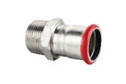
 | 12 x 1/2" | 2301012012 | 10 | 150 | 4.91 | 4.42 | 110.48
 | 15 x 3/8" | 2301015038 | 10 | 150 | 4.67 | 4.20 | 105.08
 | 15 x 1/2" | 2301015012 | 10 | 150 | 4.74 | 4.27 | 106.65
 | 18 x 1/2" | 2301018012 | 10 | 120 | 4.76 | 4.28 | 107.10
 | 18 x 3/4" | 2301018034 | 10 | 100 | 5.48 | 4.93 | 123.30
 | 22 x 1/2" | 2301022012 | 10 | 100 | 5.63 | 5.07 | 126.68
 | 22 x 3/4" | 2301022034 | 10 | 80 | 5.50 | 4.95 | 123.75
 | 22 x 1" | 2301022100 | 10 | 50 | 7.72 | 6.95 | 173.70
 | 28 x 3/4" | 2301028034 | 10 | 50 | 8.84 | 7.96 | 198.90
 | 28 x 1" | 2301028100 | 10 | 50 | 7.49 | 6.74 | 168.53
 | 35 x 1" | 2301035100 | 4 | 24 | 10.70 | 9.63 | 240.75
 | 35 x 1 1/4" | 2301035114 | 4 | 24 | 10.52 | 9.47 | 236.70
 | 42 x 1 1/2" | 2301042112 | 4 | 20 | 11.61 | 10.45 | 261.22
 | 54 x 2" | 2301054200 | 2 | 10 | 19.34 | 17.41 | 435.15
 | 66,7 x 2 1/2" | 2301066212 | 1 | 2 | 68.99 | 62.09 | 1552.28
 | 76,1 x 2 1/2" | 2301076212 | 1 | 1 | 72.70 | 65.43 | 1635.75
 | 88,9 x 3" | 2301088300 | 1 | 1 | 115.54 | 103.99 | 2599.65
(23020) Přímý adapter vnitřní závit
 | 12 x 3/8" | 2302012038 | 10 | 120 | 4.68 | 4.21 | 105.30
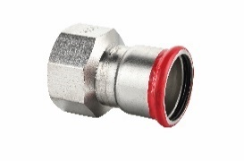
 | 15 x 1/2" | 2302015012 | 10 | 120 | 4.80 | 4.32 | 108.00
 | 18 x 1/2" | 2302018012 | 10 | 100 | 4.88 | 4.39 | 109.80
 | 18 x 3/4" | 2302018034 | 10 | 80 | 5.89 | 5.30 | 132.53
 | 22 x 1/2" | 2302022012 | 10 | 100 | 6.01 | 5.41 | 135.23
 | 22 x 3/4" | 2302022034 | 10 | 80 | 5.93 | 5.34 | 133.42
 | 22 x 1" | 2302022100 | 10 | 50 | 9.58 | 8.62 | 215.55
 | 28 x 3/4" | 2302028034 | 10 | 50 | 9.30 | 8.37 | 209.25
 | 28 x 1" | 2302028100 | 10 | 50 | 7.83 | 7.05 | 176.18
 | 35 x 1" | 2302035100 | 4 | 24 | 10.98 | 9.88 | 247.05
 | 35 x 1 1/4" | 2302035114 | 4 | 24 | 10.55 | 9.50 | 237.37
 | 42 x 1 1/2" | 2302042112 | 4 | 20 | 18.30 | 16.47 | 411.75
 | 54 x 2" | 2302054200 | 2 | 10 | 21.76 | 19.58 | 489.60
(23410) Zátka
 | 12 | 2341012 | 10 | 300 | 3.40 | 3.06 | 76.50
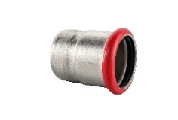
 | 15 | 2341015 | 10 | 60 | 3.40 | 3.06 | 76.50
 | 18 | 2341018 | 10 | 50 | 3.63 | 3.27 | 81.68
 | 22 | 2341022 | 10 | 50 | 3.90 | 3.51 | 87.75
 | 28 | 2341028 | 10 | 40 | 5.69 | 5.12 | 128.02
 | 35 | 2341035 | 4 | 24 | 6.71 | 6.04 | 150.98
 | 42 | 2341042 | 4 | 20 | 10.83 | 9.75 | 243.68
 | 54 | 2341054 | 2 | 16 | 11.78 | 10.60 | 265.05
(23200) oblouk 90° vnitřní/vnitřní
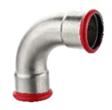
 | 12 x 12 | 232001212 | 10 | 150 | 2.38 | 2.14 | 53.55
 | 15 x 15 | 232051515 | 10 | 100 | 2.41 | 2.17 | 54.22
 | 18 x 18 | 232051818 | 10 | 80 | 2.68 | 2.41 | 60.30
 | 22 x 22 | 232052222 | 10 | 50 | 3.05 | 2.75 | 68.63
 | 28 x 28 | 232052828 | 10 | 30 | 4.07 | 3.66 | 91.57
 | 35 x 35 | 232003535 | 4 | 12 | 7.85 | 7.07 | 176.63
 | 42 x 42 | 232004242 | 2 | 8 | 13.10 | 11.79 | 294.75
 | 54 x 54 | 232005454 | 2 | 6 | 16.92 | 15.23 | 380.70
 | 66,7 x 66,7 | 232006666 | 1 | 2 | 28.11 | 25.30 | 632.48
 | 76,1 x 76,1 | 232007676 | 1 | 2 | 35.86 | 32.27 | 806.85
 | 88,9 x 88,9 | 232008888 | 1 | 1 | 51.08 | 45.97 | 1149.30
 | 108 x 108 | 2320108108 | 1 | 1 | 74.12 | 66.71 | 1667.70
(23210) oblouk 90° vnější/vnitřní
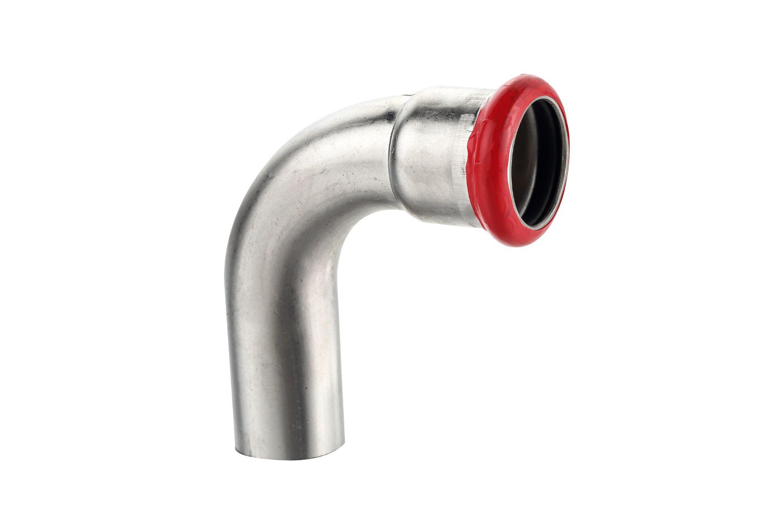
 | 12 x 12 | 232101212 | 10 | 150 | 2.38 | 2.14 | 53.55
 | 15 x 15 | 232151515 | 10 | 100 | 2.41 | 2.17 | 54.22
 | 18 x 18 | 232151818 | 10 | 80 | 2.68 | 2.41 | 60.30
 | 22 x 22 | 232152222 | 10 | 50 | 3.05 | 2.75 | 68.63
 | 28 x 28 | 232152828 | 10 | 30 | 4.07 | 3.66 | 91.57
 | 35 x 35 | 232103535 | 4 | 12 | 7.85 | 7.07 | 176.63
 | 42 x 42 | 232104242 | 2 | 8 | 13.10 | 11.79 | 294.75
 | 54 x 54 | 232105454 | 2 | 6 | 16.92 | 15.23 | 380.70
 | 66,7 x 66,7 | 232106666 | 1 | 2 | 28.11 | 25.30 | 632.48
 | 76,1 x 76,1 | 232107676 | 1 | 2 | 35.86 | 32.27 | 806.85
 | 88,9 x 88,9 | 232108888 | 1 | 1 | 51.08 | 45.97 | 1149.30
 | 108 x 108 | 2321108108 | 1 | 1 | 74.12 | 66.71 | 1667.70
(23350) Oblouk 90°
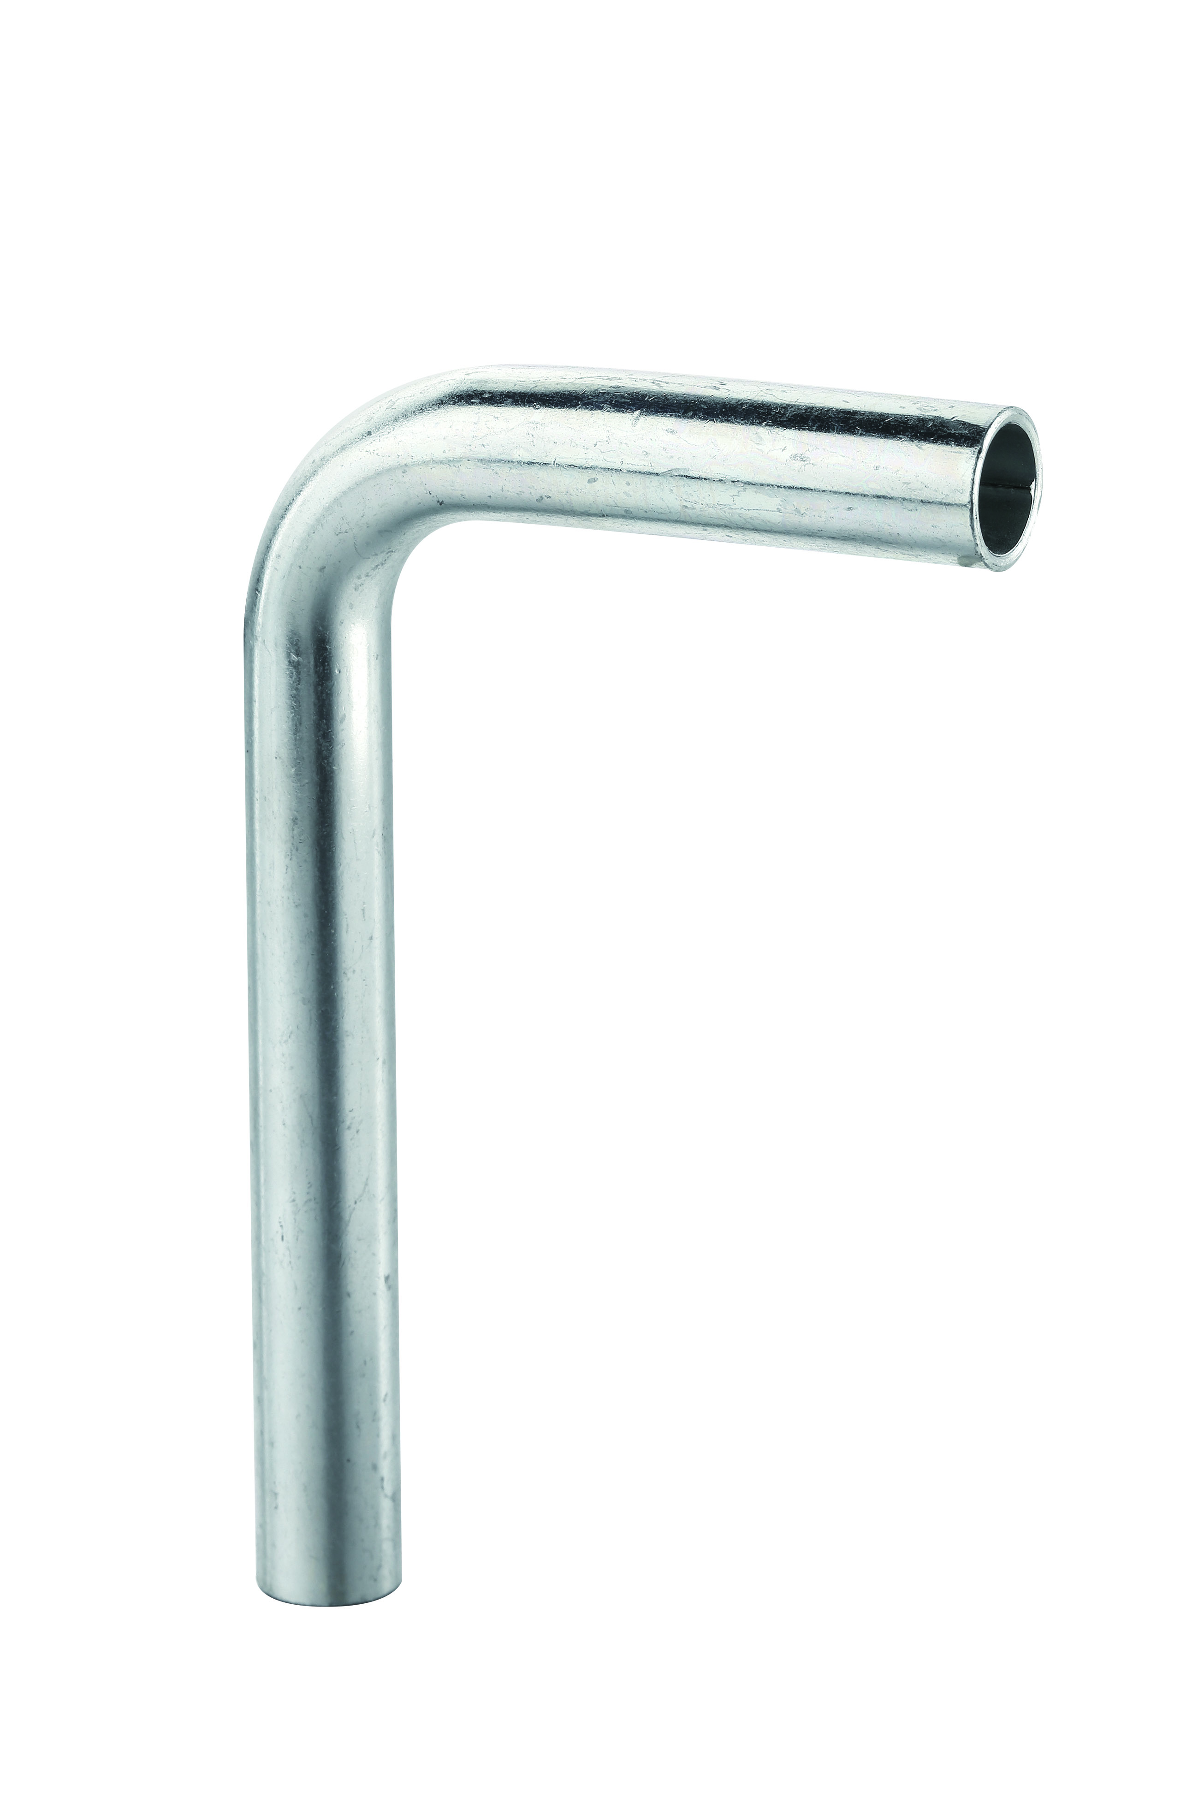
 | 12 x 12 | 233501212 | 10 | 60 | 2.16 | 1.94 | 48.60
 | 15 x 15 | 233501515 | 10 | 60 | 2.16 | 1.94 | 48.60
 | 18 x 18 | 233501818 | 10 | 50 | 2.35 | 2.11 | 52.87
 | 22 x 22 | 233502222 | 10 | 40 | 2.44 | 2.20 | 54.90
 | 28 x 28 | 233502828 | 4 | 20 | 2.85 | 2.56 | 64.12
 | 35 x 35 | 233503535 | 2 | 6 | 6.37 | 5.73 | 143.33
 | 42 x 42 | 233504242 | 1 | 2 | 9.91 | 8.92 | 222.98
 | 54 x 54 | 233505454 | 1 | 2 | 13.25 | 11.93 | 298.13
(23230) oblouk 45° vnitřní/vnitřní
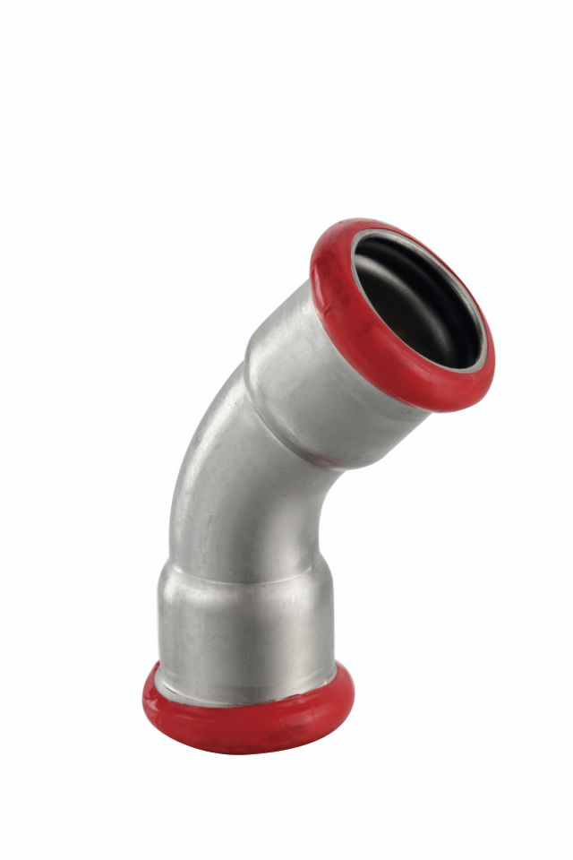
 | 12 x 12 | 232301212 | 10 | 150 | 2.77 | 2.49 | 62.32
 | 15 x 15 | 232301515 | 10 | 120 | 2.81 | 2.53 | 63.22
 | 18 x 18 | 232301818 | 10 | 100 | 2.90 | 2.61 | 65.25
 | 22 x 22 | 232302222 | 10 | 60 | 3.11 | 2.80 | 69.98
 | 28 x 28 | 232302828 | 10 | 30 | 4.17 | 3.75 | 93.83
 | 35 x 35 | 232303535 | 4 | 20 | 7.53 | 6.78 | 169.42
 | 42 x 42 | 232304242 | 2 | 12 | 9.48 | 8.53 | 213.30
 | 54 x 54 | 232305454 | 2 | 6 | 13.27 | 11.94 | 298.58
 | 66,7 x 66,7 | 232306666 | 1 | 2 | 18.42 | 16.58 | 414.45
 | 76,1 x 76,1 | 232307676 | 1 | 2 | 35.08 | 31.57 | 789.30
 | 88,9 x 88,9 | 232308888 | 1 | 1 | 50.74 | 45.67 | 1141.65
 | 108 x 108 | 2323108108 | 1 | 1 | 69.00 | 62.10 | 1552.50
(23240) oblouk 45° vnější/vnitřní
 | 12 x 12 | 232401212 | 10 | 150 | 2.77 | 2.49 | 62.32
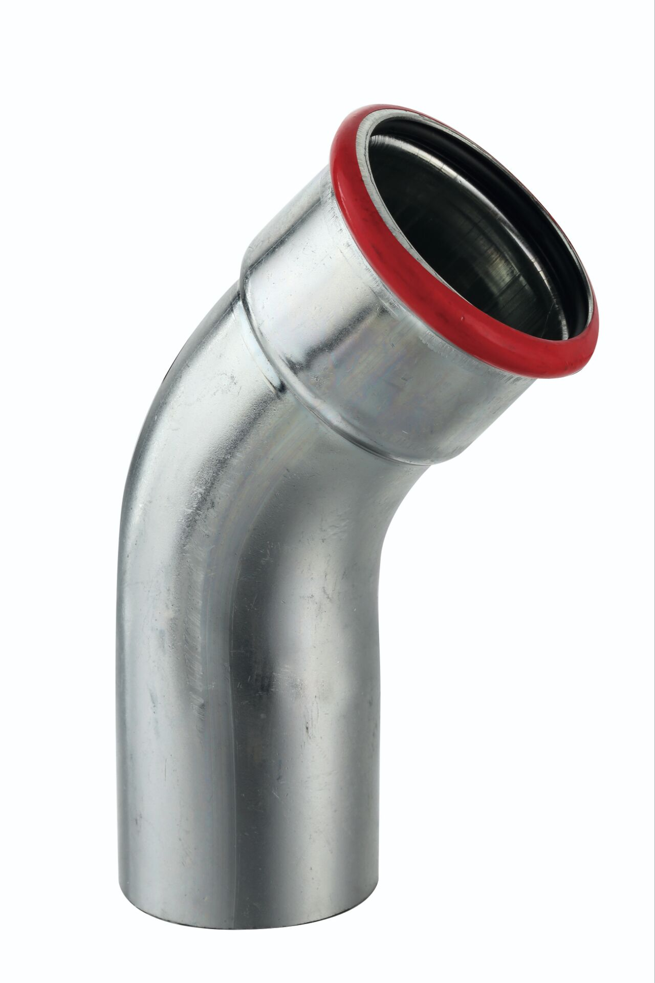
 | 15 x 15 | 232401515 | 10 | 120 | 2.81 | 2.53 | 63.22
 | 18 x 18 | 232401818 | 10 | 100 | 2.90 | 2.61 | 65.25
 | 22 x 22 | 232402222 | 10 | 60 | 3.11 | 2.80 | 69.98
 | 28 x 28 | 232402828 | 10 | 30 | 4.17 | 3.75 | 93.83
 | 35 x 35 | 232403535 | 4 | 20 | 7.53 | 6.78 | 169.42
 | 42 x 42 | 232404242 | 2 | 12 | 9.48 | 8.53 | 213.30
 | 54 x 54 | 232405454 | 2 | 6 | 13.27 | 11.94 | 298.58
 | 66,7 x 66,7 | 232406666 | 1 | 2 | 18.42 | 16.58 | 414.45
 | 76,1 x 76,1 | 232407676 | 1 | 2 | 35.08 | 31.57 | 789.30
 | 88,9 x 88,9 | 232408888 | 1 | 1 | 50.74 | 45.67 | 1141.65
 | 108 x 108 | 2324108108 | 1 | 1 | 69.00 | 62.10 | 1552.50
(23360) Přechodový oblouk
 | 12 x 12 | 233601212 | 10 | 60 | 3.03 | 2.73 | 68.18
 | 15 x 15 | 233601515 | 10 | 60 | 3.07 | 2.76 | 69.08
 | 18 x 18 | 233601818 | 10 | 60 | 3.30 | 2.97 | 74.25
 | 22 x 22 | 233602222 | 10 | 40 | 3.75 | 3.38 | 84.38
 | 28 x 28 | 233602828 | 4 | 16 | 4.52 | 4.07 | 101.70
(23250) oblouk 90° vnější í závit
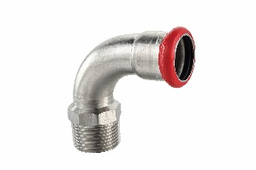
 | 12 x 3/8" | 2325012038 | 10 | 80 | 7.07 | 6.36 | 159.08
 | 15 x 1/2" | 2325015012 | 10 | 80 | 7.32 | 6.59 | 164.70
 | 18 x 1/2" | 2325018012 | 10 | 60 | 7.66 | 6.89 | 172.35
 | 22 x 3/4" | 2325022034 | 10 | 40 | 9.75 | 8.78 | 219.38
 | 28 x 1" | 2325028100 | 4 | 20 | 12.00 | 10.80 | 270.00
 | 35 x 1 1/4" | 2325035114 | 4 | 12 | 18.19 | 16.37 | 409.28
 | 42 x 1 1/2" | 2325042112 | 2 | 8 | 30.00 | 27.00 | 675.00
 | 54 x 2" | 2325054200 | 1 | 4 | 44.10 | 39.69 | 992.25
(23260) oblouk 90° vnitřní závit
 | 15 x 1/2" | 2326015012 | 10 | 80 | 9.63 | 8.67 | 216.67
 | 18 x 1/2" | 2326018012 | 10 | 60 | 10.29 | 9.26 | 231.52
 | 22 x 3/4" | 2326022034 | 10 | 40 | 12.38 | 11.14 | 278.55
 | 28 x 1" | 2326028100 | 4 | 20 | 14.24 | 12.82 | 320.40
 | 35 x 1 1/4" | 2326035114 | 4 | 12 | 19.31 | 17.38 | 434.48
(23030) Redukovaná spojka
 | 22 x 15 | 230302215 | 10 | 100 | 4.49 | 4.04 | 101.03
 | 28 x 15 | 230302815 | 10 | 60 | 5.74 | 5.17 | 129.15
 | 28 x 22 | 230302822 | 10 | 50 | 5.92 | 5.33 | 133.20
 | 35 x 28 | 230303528 | 4 | 24 | 10.27 | 9.24 | 231.08
(23430) Přímá redukce
 | 15 x 12 | 234301512 | 10 | 120 | 1.70 | 1.53 | 38.25
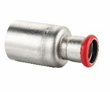
 | 18 x 15 | 234301815 | 10 | 120 | 1.68 | 1.51 | 37.80
 | 22 x 15 | 234302215 | 10 | 120 | 2.09 | 1.88 | 47.03
 | 22 x 18 | 234302218 | 10 | 100 | 2.16 | 1.94 | 48.60
 | 28 x 15 | 234302815 | 10 | 80 | 3.14 | 2.83 | 70.65
 | 28 x 18 | 234302818 | 10 | 80 | 3.19 | 2.87 | 71.78
 | 28 x 22 | 234302822 | 10 | 60 | 2.44 | 2.20 | 54.90
 | 35 x 22 | 234303522 | 10 | 40 | 3.56 | 3.20 | 80.10
 | 35 x 28 | 234303528 | 4 | 32 | 2.88 | 2.59 | 64.80
 | 42 x 22 | 234304222 | 4 | 24 | 6.65 | 5.99 | 149.63
 | 42 x 28 | 234304228 | 4 | 24 | 6.77 | 6.09 | 152.33
 | 42 x 35 | 234304235 | 4 | 24 | 4.87 | 4.38 | 109.58
 | 54 x 22 | 234305422 | 2 | 12 | 16.11 | 14.50 | 362.48
 | 54 x 28 | 234305428 | 2 | 12 | 16.19 | 14.57 | 364.28
 | 54 x 35 | 234305435 | 2 | 12 | 11.12 | 10.01 | 250.20
 | 54 x 42 | 234305442 | 2 | 12 | 7.87 | 7.08 | 177.08
 | 66,7 x 42 | 234306642 | 1 | 3 | 23.67 | 21.30 | 532.58
 | 66,7 x 54 | 234306654 | 1 | 3 | 24.25 | 21.83 | 545.63
 | 76,1 x 42 | 234307642 | 1 | 3 | 33.05 | 29.74 | 743.62
 | 76,1 x 54 | 234307654 | 1 | 3 | 31.00 | 27.90 | 697.50
 | 76,1 x 66,7 | 234307666 | 1 | 3 | 42.83 | 38.55 | 963.68
 | 88,9 x 54 | 234308854 | 1 | 1 | 34.60 | 31.14 | 778.50
 | 88,9 x 76,1 | 234308876 | 1 | 1 | 35.18 | 31.66 | 791.55
 | 108 x 66,7 | 234310866 | 1 | 1 | 44.02 | 39.62 | 990.45
 | 108 x 76,1 | 234310876 | 1 | 1 | 46.71 | 42.04 | 1050.98
 | 108 x 88,9 | 234310888 | 1 | 1 | 54.20 | 48.78 | 1219.50
(23120) T-kus vnitřní závit
 | 12 x 3/8" x 12 | 23120123812 | 10 | 80 | 9.13 | 8.22 | 205.42
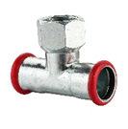
 | 15 x 1/2" x 15 | 23120151215 | 10 | 60 | 6.33 | 5.70 | 142.43
 | 18 x 1/2" x 18 | 23120181218 | 10 | 50 | 6.33 | 5.70 | 142.43
 | 22 x 1/2" x 22 | 23120221222 | 10 | 40 | 6.56 | 5.90 | 147.60
 | 22 x 3/4" x 22 | 23120223422 | 10 | 40 | 9.03 | 8.13 | 203.17
 | 28 x 1/2" x 28 | 23120281228 | 10 | 30 | 7.47 | 6.72 | 168.08
 | 28 x 3/4" x 28 | 23120283428 | 4 | 24 | 9.53 | 8.58 | 214.43
 | 35 x 1/2" x 35 | 23120351235 | 4 | 16 | 10.49 | 9.44 | 236.03
 | 35 x 3/4" x 35 | 23120353435 | 2 | 12 | 13.10 | 11.79 | 294.75
 | 42 x 1/2" x 42 | 23120421242 | 2 | 10 | 15.54 | 13.99 | 349.65
 | 42 x 3/4" x 42 | 23120423442 | 1 | 8 | 18.17 | 16.35 | 408.83
 | 54 x 1/2" x 54 | 23120541254 | 1 | 6 | 18.21 | 16.39 | 409.72
 | 54 x 3/4" x 54 | 23120543454 | 1 | 6 | 19.12 | 17.21 | 430.20
 | 66,7 x 3/4" x 66,7 | 23120663466 | 1 | 2 | 54.06 | 48.65 | 1216.35
 | 76,1 x 3/4" x 76,1 | 23120763476 | 1 | 1 | 57.10 | 51.39 | 1284.75
 | 88,9 x 3/4" x 88,9 | 23120883488 | 1 | 1 | 80.21 | 72.19 | 1804.73
 | 108 x 3/4" x 108 | 231210834108 | 1 | 1 | 95.24 | 85.72 | 2142.90
(23100) T-kus
 | 12 x 12 x 12 | 23100121212 | 10 | 100 | 4.17 | 3.75 | 93.83
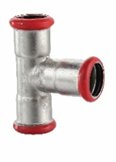
 | 15 x 15 x 15 | 23100151515 | 10 | 80 | 4.47 | 4.02 | 100.57
 | 18 x 18 x 18 | 23100181818 | 10 | 60 | 4.87 | 4.38 | 109.58
 | 22 x 22 x 22 | 23100222222 | 10 | 40 | 5.15 | 4.64 | 115.88
 | 28 x 28 x 28 | 23100282828 | 4 | 24 | 6.74 | 6.07 | 151.65
 | 35 x 35 x 35 | 23100353535 | 2 | 12 | 9.91 | 8.92 | 222.98
 | 42 x 42 x 42 | 23100424242 | 2 | 8 | 14.80 | 13.32 | 333.00
 | 54 x 54 x 54 | 23100545454 | 1 | 4 | 17.80 | 16.02 | 400.50
 | 66,7 x 66,7 x 66,7 | 23100666666 | 1 | 2 | 63.55 | 57.20 | 1429.88
 | 76,1 x 76,1 x 76,1 | 23100767676 | 1 | 1 | 69.17 | 62.25 | 1556.33
 | 88,9 x 88,9 x 88,9 | 23100888888 | 1 | 1 | 82.57 | 74.31 | 1857.83
 | 108 x 108 x 108 | 2310108108108 | 1 | 1 | 106.14 | 95.53 | 2388.15
(23110) T-kus redukovaný
 | 15 x 12 x 15 | 23110151215 | 10 | 80 | 5.30 | 4.77 | 119.25
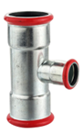
 | 15 x 18 x 15 | 23110151815 | 10 | 60 | 5.87 | 5.28 | 132.08
 | 15 x 22 x 15 | 23110152215 | 10 | 50 | 6.31 | 5.68 | 141.98
 | 18 x 15 x 18 | 23110181518 | 10 | 60 | 5.87 | 5.28 | 132.08
 | 18 x 22 x 18 | 23110182218 | 10 | 50 | 6.60 | 5.94 | 148.50
 | 22 x 15 x 22 | 23110221522 | 10 | 40 | 4.88 | 4.39 | 109.80
 | 22 x 18 x 22 | 23110221822 | 10 | 40 | 5.07 | 4.56 | 114.07
 | 22 x 28 x 22 | 23110222822 | 10 | 30 | 6.82 | 6.14 | 153.45
 | 28 x 15 x 28 | 23110281528 | 10 | 30 | 6.46 | 5.81 | 145.35
 | 28 x 18 x 28 | 23110281828 | 10 | 30 | 6.71 | 6.04 | 150.98
 | 28 x 22 x 28 | 23110282228 | 10 | 30 | 7.16 | 6.44 | 161.10
 | 35 x 15 x 35 | 23110351535 | 4 | 16 | 9.36 | 8.42 | 210.60
 | 35 x 18 x 35 | 23110351835 | 4 | 16 | 9.70 | 8.73 | 218.25
 | 35 x 22 x 35 | 23110352235 | 4 | 16 | 10.06 | 9.05 | 226.35
 | 35 x 28 x 35 | 23110352835 | 4 | 16 | 10.28 | 9.25 | 231.30
 | 42 x 22 x 42 | 23110422242 | 4 | 12 | 13.14 | 11.83 | 295.65
 | 42 x 28 x 42 | 23110422842 | 4 | 12 | 13.67 | 12.30 | 307.58
 | 42 x 35 x 42 | 23110423542 | 2 | 10 | 13.88 | 12.49 | 312.30
 | 54 x 22 x 54 | 23110542254 | 1 | 6 | 15.37 | 13.83 | 345.83
 | 54 x 28 x 54 | 23110542854 | 1 | 6 | 15.73 | 14.16 | 353.93
 | 54 x 35 x 54 | 23110543554 | 1 | 6 | 16.20 | 14.58 | 364.50
 | 54 x 42 x 54 | 23110544254 | 1 | 6 | 17.16 | 15.44 | 386.10
 | 66,7 x 28 x 66,7 | 23110662866 | 1 | 2 | 36.06 | 32.45 | 811.35
 | 66,7 x 35 x 66,7 | 23110663566 | 1 | 2 | 39.01 | 35.11 | 877.72
 | 66,7 x 42 x 66,7 | 23110664266 | 1 | 2 | 39.84 | 35.86 | 896.40
 | 66,7 x 54 x 66,7 | 23110665466 | 1 | 2 | 40.57 | 36.51 | 912.83
 | 76,1 x 22 x 76,1 | 23110762276 | 1 | 1 | 51.51 | 46.36 | 1158.98
 | 76,1 x 28 x 76,1 | 23110762876 | 1 | 1 | 51.85 | 46.67 | 1166.63
 | 76,1 x 35 x 76,1 | 23110763576 | 1 | 1 | 52.19 | 46.97 | 1174.27
 | 76,1 x 42 x 76,1 | 23110764276 | 1 | 1 | 52.62 | 47.36 | 1183.95
 | 76,1 x 54 x 76,1 | 23110765476 | 1 | 1 | 53.07 | 47.76 | 1194.08
 | 76,1 x 66,7 x 76,1 | 23110766676 | 1 | 1 | 55.24 | 49.72 | 1242.90
 | 88,9 x 54 x 88,9 | 23110885488 | 1 | 1 | 76.97 | 69.27 | 1731.82
 | 88,9 x 76,1 x 88,9 | 23110887688 | 1 | 1 | 77.84 | 70.06 | 1751.40
 | 108 x 54 x 108 | 231110854108 | 1 | 1 | 92.08 | 82.87 | 2071.80
 | 108 x 66,7 x 108 | 231110866108 | 1 | 1 | 92.75 | 83.48 | 2086.88
 | 108 x 76,1 x 108 | 231110876108 | 1 | 1 | 93.43 | 84.09 | 2102.18
 | 108 x 88,9 x 108 | 231110888108 | 1 | 1 | 93.98 | 84.58 | 2114.55
(23115) T-kus redukovaný
 | 22 x 15 x 15 | 23115221515 | 10 | 40 | 7.55 | 6.80 | 169.88
 | 22 x 22 x 15 | 23115222215 | 10 | 40 | 7.68 | 6.91 | 172.80
 | 28 x 22 x 22 | 23115282222 | 5 | 20 | 10.37 | 9.33 | 233.33
 | 28 x 28 x 22 | 23115282822 | 5 | 20 | 10.49 | 9.44 | 236.03
(23080) Spojka UTV GG
 | 15 x 1/2" | 2308015012 | 5 | 10 | 11.33 | 10.20 | 254.93
 | 18 x 1/2" | 2308018012 | 5 | 10 | 12.07 | 10.86 | 271.58
 | 22 x 3/4"" | 2308022034 | 5 | 10 | 18.19 | 16.37 | 409.28
 | 28 x 1" | 2308028100 | 4 | 8 | 19.16 | 17.24 | 431.10
 | 35 x 1 1/4" | 2308035114 | 4 | 8 | 25.93 | 23.34 | 583.43
 | 42 x 1 1/2" | 2308042112 | 2 | 4 | 39.45 | 35.50 | 887.62
 | 54 x 2" | 2308054200 | 1 | 2 | 83.97 | 75.57 | 1889.33
(23310) Přechod 90° a
 | 12 x 3/8" | 2331012038 | 10 | 80 | 6.24 | 5.62 | 140.40
 | 15 x 3/8" | 2331015038 | 10 | 80 | 6.01 | 5.41 | 135.23
 | 15 x 1/2" | 2331015012 | 10 | 80 | 5.91 | 5.32 | 132.98
 | 18 x 1/2" | 2331018012 | 10 | 60 | 6.37 | 5.73 | 143.33
 | 22 x 3/4" | 2331022034 | 10 | 50 | 8.10 | 7.29 | 182.25
(23450) Přechod přímý a
 | 15 x 1/2" | 2345015012 | 10 | 150 | 3.16 | 2.84 | 71.10
 | 18 x 1/2" | 2345018012 | 10 | 120 | 3.55 | 3.20 | 79.88
 | 22 x 3/4" | 2345022034 | 10 | 80 | 5.26 | 4.73 | 118.35
 |  |  |  |  |  | 0.00 | 0.00
(23460) Přechod přímý i
 | 15 x 1/2" | 2346015012 | 10 | 100 | 3.22 | 2.90 | 72.45
 | 18 x 1/2" | 2346018012 | 10 | 100 | 3.62 | 3.26 | 81.45
 | 22 x 1/2" | 2346022012 | 10 | 100 | 3.95 | 3.56 | 88.88
 | 22 x 3/4" | 2346022034 | 10 | 80 | 5.30 | 4.77 | 119.25
(23400) Příruba PN16
 | 66.7 | 2340066 | 1 | 1 | 89.48 | 80.53 | 2013.30
 | 76.1 | 2340076 | 1 | 1 | 104.83 | 94.35 | 2358.68
 | 88.9 | 2340088 | 1 | 1 | 131.04 | 117.94 | 2948.40
 | 108 | 2340108 | 1 | 1 | 157.26 | 141.53 | 3538.35

